7714
提 案 書

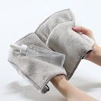
マイクロファイバータオルポーチ |  | 参考上代 | ¥500 | 販売価格
 |  | （税別） |  | （税別）
【JAN】 | 4562121889736
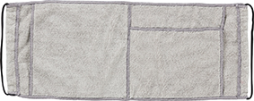 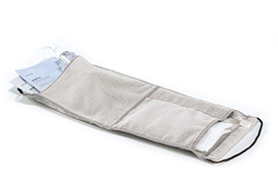 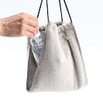 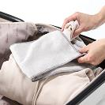 |  |  | 【商品番号】 7714-60 【本体サイズ】 470×185ｍｍ・62ｇ 【パッケージサイズ】 210×245×15ｍｍ・70ｇ 【個装形態】 ポリ袋入 【材質】 ポリエステル85％・ナイロン15％・アクリル 【入数】 100 【商品説明】 吸水性のよいマイクロファイバー生地使用！ 濡れたまま収納して持ち運び可能 紐を絞れば巾着袋になるのでそのまま持ち運べます

